Ficha Técnica 1
REGRESAR |  |  | MACROPROCESO ESTRATÉGICO |  |  |  |  |  | CÓDIGO:ESG-SST-r034
 |  |  | GESTIÓN SISTEMAS INTEGRADOS |  |  |  |  |  | VERSIÓN: 4
 |  |  | PLAN DE GESTIÓN DEL RIESGO DE DESASTRES Y PREPARACIÓN DE RESPUESTA ANTE EMERGENCIAS (FICHAS TÉCNICAS) |  |  |  |  |  | VIGENCIA: 2022-11-28
 |  |  |  |  |  |  |  |  | PÁGINA: 2 de 13

 |  | Ficha Técnica 1. Información General

 |  | 1.1 Información General
 |  | Datos Generales | Razón social | UNIVERSIDAD DE CUNDINAMARCA
 |  |  | NIT | 890680062
 |  |  | Dirección | DIAG 18 N 20-29
 |  |  | Teléfono | 8281483
 |  |  | Representante Legal | ADRIANO MUÑOZ BARRERA
 |  |  | Responsable SST | Directora de Talento Humano
 |  |  | Celular | 3208510365
 |  |  | Correo electrónico | sst@ucundinamarca.edu.co
 |  | Datos del centro de trabajo | Responsable del centro de trabajo | Directora de Proyectos Especiales y Relaciones Interinstitucionales
 |  |  | Cargo | Rector
 |  |  | Correo electrónico | sst@ucundinamarca.edu.co
 |  |  | Dirección | DIAG 18 N 20-29
 |  | Datos de Enlace | Centro | Oficina Bogotá
 |  |  | Director | Directora de Proyectos Especiales y Relaciones Interinstitucionales
 |  |  | Dirección | Carrera 20 # 39-32
 |  |  | Teléfono | 744 8180
 |  |  | Número de Pisos | 3
 |  |  | Número de Salidas | 1
 |  | Localización | Departamento | Cundinamarca
 |  |  | Ciudad | Bogotá
 |  |  | Barrio | Teusaquillo
 |  | Linderos Sectoriales | Norte
 |  |  | Sur | INPAU
 |  |  | Oriente
 |  |  | Occidente | consejo colombiano de seguridad
 |  | Vías de Acceso | Vías terrestres | 1
 |  | Áreas | Área Total
 |  | Actividad Económica | Educación superior
 |  | Actividades Realizadas | Actividad Principal | Educación superior
 |  |  | Actividad Complementaria | N/A
 |  | Descripción de la Ocupación | Oficinas de proyectos especiales
 |  | Número de pisos | 3
 |  | Horarios de Atención | LUNES A VIERNES 8:00 am A a 06:00 pm
 |  | Capacidad total por Áreas | Área | Trabajadores |  | Usuario interno y externo |  |  |  | Total
 |  |  | administrativos | 6 |  |  |  |  |  | 6
 |  |  | mantenimiento
 |  |  | docentes
 |  |  | estudiantes
 |  |  | servicios generales | 1 |  |  |  |  |  | 1
 |  |  | Totales | 7 |  |  |  |  |  | 7
 |  | POBLACIÓN PRIORIZADA - DISCAPACIDAD | Área | AUDITIVA - BAJA AUDICIÓN | AUDITIVA - USUARIO DE LSC | VISUAL - BAJA VISIÓN | VISUAL - CEGUERA | TRASTORNO DE ESPECTRO AUTISTA | FÍSICA | INTELECTUAL | MENTAL PSICOSOCIAL
 |  |  | administrativos
 |  |  | mantenimiento
 |  |  | docentes
 |  |  | estudiantes
 |  |  | servicios generales
 |  |  | Totales
 |  | Información de los trabajadores | Número estimado de trabajadores | 7
 |  |  | Jornada laboral | LUNES A VIERNES 8:00 am A 05:00 pm
 |  |  | Trabajadores con discapacidad | 0
 |  | Número de Parqueaderos | zonas parqueadero: vehículos: 2 , motos: 3 |  |  |  | Parqueaderos accesibles

 |  | 1.3 Georreferenciación
 |  | La Georreferenciación se hace tanto a nivel interno como externo, con el propósito de determinar áreas cercanas y que puedan generar riesgos adicionales. Así como la ubicación de las áreas a nivel interno. Colocar imagen de la ubicación
 |  | 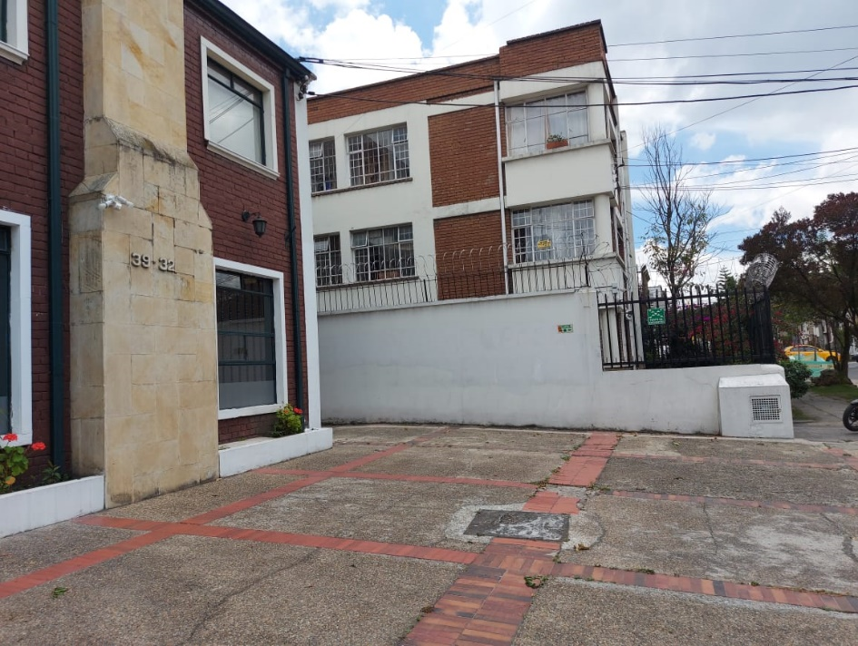 MARCAR PUNTOS DE ENCUENTRO

 |  | Fecha de Elaboración: 2024-01
 |  | Elaboró: Oficina SG-SST
 |  | Revisó: Coordinación SG-SST
 |  | Aprobó: : Lider SG-SST

 | Diagonal 18 No. 20-29 Fusagasugá – Cundinamarca
 | Teléfono (601) 8281483 Línea Gratuita 018000180414
 | www.ucundinamarca.edu.co E-mail: info@ucundinamarca.edu.co
 | NIT: 890.680.062-2
 | Documento controlado por el Sistema de Gestión de la Calidad
 | Asegúrese que corresponde a la última versión consultando el Portal Institucional

